Screenshots
序号 | 文件名 | 图片
1 | image1.png | 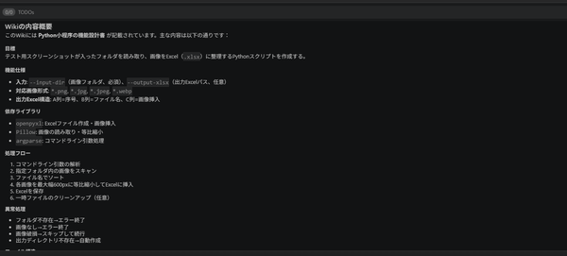
2 | image2.png

